TIMER0
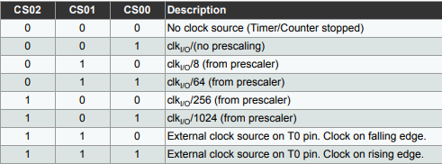
Tamaño del Timer (BITS) | 8
System Clock Frequency (Hz) | 16000000
System Clock Prescaler | 16
Clock I/O Frequency (Hz) | 1000000
Clock I/O Prescaler | 8
Delay deseado | 0.001
Cantidad de bits | 256

Prescaler minimo | 3.90625
Tiempo Maximo | 0.002048

TCNT0 | 131
OCR0A | 125

SYSTEM CLOCK PRESCALER

